Datos personales
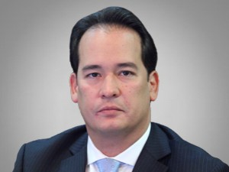

Nombres: | Henry Eduardo
Apellidos: | Cucalón Camacho
Facebook: | https://www.facebook.com/HenryCucalonC/
Twitter: | @henrycucalon
Descripción:

